画面設計
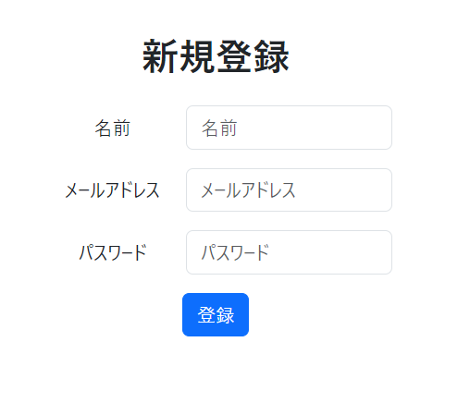
ホーム

今日のおすすめレシピ
画像
 | 表示条件
 | ・「主菜 〇〇」、「副菜 〇〇」、「汁物 〇〇」、「デザート 〇〇」でスクレイピング
 | ※検索ワード〇〇はおすすめのアルゴリズムで決定
 | 【おすすめのアルゴリズム】
 | ・お気に入りレシピより好みの食材に重みをつける
 | ・検索ワードの指定確率を重みに沿って算出する
 | ・30件取得（今日のおすすめ＋その他のレシピ×29）
 | ・取得したデータはDBへ保存
 | ・日付が変わるとデータを更新（初期アクセス時）
 | ・過去1週間の履歴と被らない（レシピIDで判断）※レシピIDはレシピURLの数字（桁数はきまってない）
主菜：〇〇〇
 | ・お気に入りで評価
お気に入りボタン
画像
画像
画像
リンク：作り方ページへ
 |  | お気に入りボタン
 |  | ・ボタンを押すと対象のレシピがお気に入りとしてデータ登録される

リンク：作り方ページへ
副菜：〇〇〇
汁物：〇〇〇
デザート：〇〇〇

レシピ一覧 ⇒
リンク：「レシピ一覧」ページへ

ページ切り替えタブ
レシピ一覧
主菜
副菜
汁物
デザート

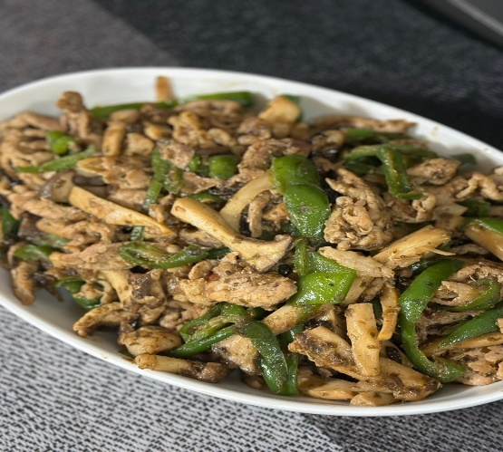
画像
画像
 | 表示条件
 | ・6件ずつ表示
 | ・30件まで表示

お気に入りボタン

無限豚コマピーマン
〇〇〇〇〇〇

画像
画像

リンク：作り方ページへ

〇〇〇〇〇〇
〇〇〇〇〇〇

画像
画像

〇〇〇〇〇〇
〇〇〇〇〇〇

最初のページ｜戻る｜1ページ／3ページ｜次へ｜最後のページ
ページネーション

ホームへ ⇒

作り方
豚コマ無限ピーマン

お気に入りボタン


材料（２人分）
・ 豚こま ４００ｇ
・ ピーマン ２袋（１０個ぐらい）
・ エリンギやシメジ(なくてもok) 1パック
・ごま油 適量(気持ち多め)
・塩昆布 大さじ4(28g)
・料理酒 大さじ4
・鰹節の出し殻(あれば) 適量

作り方

① ごま油適量(気持ち多めに)引き豚肉を炒めます。 色が変わってきたら塩昆布・酒・食べやすく切ったエリンギを加え炒めま
す
② ある程度肉に火が通ったら縦切りにしたピーマンを加え艶が出るまで炒め
たら完成です。ずっと強火で大丈夫です。
③ ピーマンを炒めるときに余ってる鰹節の出し殻があれば一緒に入れちゃっ
て下さい
④ 味を見て薄ければ塩昆布を少しずつ足して下さい

ホームへ ⇒
レシピ一覧へ ⇒

ログイン

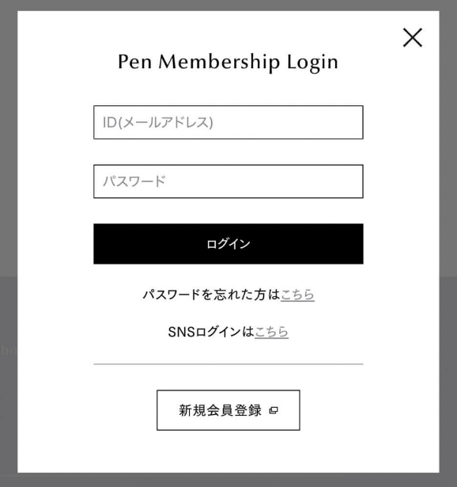

ログイン

新規登録

DB一覧
ユーザー管理
主キー：ユーザーID
お気に入り管理
外部キー：ユーザーID
N
ユーザー管理 |  | Users
 | ユーザID |  | ☆レシピ登録の順番
 | ユーザ名 |  | ① Authors（作成者名管理）
 | パスワード |  | ② Recipes（レシピ管理）
N
 |  |  | ③ Ingredient names（食材名管理）
お気に入り管理 |  | Favorites | ④ Ingredientss（材料管理）
 | ユーザID |  | ⑤ Instruction（作り方管理）
 | レシピID
作成者名管理
主キー：作成者ID
レシピ管理
主キー：レシピID
N
作り方管理
外部キー：レシピID
N
N
作成者名管理 |  | Authors
 | 作成者ID
 | 作成者名

料理区分管理
主キー：料理区分
食材名管理
主キー：食材ID
材料管理
外部キー：レシピID
料理区分管理 |  | Cooking categorys
 | 料理区分
 | 料理分類名

N
レシピ管理 |  | Recipes
 | レシピID
 | レシピ名
 | レシピURL
 | レシピ画像名
 | 作成者ID
 | 料理区分（主菜、副菜、汁物、デザート）
 | 食数

食材名管理 |  | Ingredient names
 | 食材ID
 | 食材名

作り方管理 |  | Instruction
 | レシピID
 | 順番
 | 詳細
 | 画像

材料管理 |  | Ingredientss
 | レシピID
 | 食材ID
 | 材料番号（表示時の並び順）
 | 量

フローチャート
ホーム

レシピ一覧
リンク

作り方

